OFERTA ECONÒMICA_Cat4
 | OMPLIU LES CASELLES GROGUES, GUARDEU EL DOCUMENT COM A PDF I SIGNEU-LO ELECTRÒNICAMENT
 | ANNEX III - OFERTA ECONÒMICA - CEGORIA 4 - SDA MATERIAL D'IMPREMTA (EXP. 1696/2025) |  | NOM DE L'EMPRESA:
CODI INTERN | DESCRIPCIÓ DELS ARTICLES A SUBMINISTRAR | QUANTITAT | IMPORT (SENSE IVA) | OBSERVACIONS (INDIQUEU EL TIPUS DE PAPER)
CIMI-002 | JUTJAT DE PAU - Sobre 115 x 225 - Sense Finestra - PAPER RECICLAT - Tira silicona - Impressió 1+0 tintes | 2,000 | - €
CIMI-005 | AJUNTAMENT - Sobre 115 x 225 - Finestra Dreta - PAPER RECICLAT - Tira silicona - Impressió 1+0 tintes | 2,500 | - €
CIMI-006 | AJUNTAMENT - Sobre 115 x 225 - Finestra Dreta - PAPER RECICLAT - Humectable per ensobradora - Impressió 1+0 tintes | 75,000 | - €
CIMI-009 | AJUNTAMENT - Sobre 115 x 225 - Sense Finestra - PAPER RECICLAT - Tira silicona - Impressió 1+0 tintes | 2,500 | - €
CIMI-010 | AJUNTAMENT - Sobre 115 x 225 - Sense Finestra - PAPER RECICLAT - Humectable per ensobradora - Impressió 1+0 tintes | 25,000 | - €
CIMI-013 | TARGETA ENTREVISTES DRETS SOCIALS (impressió offset o digital) Targeta format 90 x 75 mm, impresa a 2+1 tintes (negre + Pantone 369C), cartolina offset 230/250 gr. | 1,000 | - €
CIMI-014 | TALONARI RETIRADA DE VEHICLES - Ref. “VARIS” Talonaris de 20 fulles simples (no autocopiatius), de format 180 x 108 mm, impresos a 1+0 tintes (negre), en paper blanc de 80gr offset o similar (no estucat). Porten dos taladres, dos numeradors, i van grapats per la matriu (2 grapes). Porten la coberta de cartolina de color blau, i una base de cartró més rígida (mínim 350gr). La numeració va del núm. 1.701 al 2.000 * Les mides estan detallades en la imatge | 15 | - €
CIMI-015 | TALONARI RETIRADA DE VEHICLES - REF. "TURISMES 113,90€" Talonaris de 20 fulles simples (no autocopiatius), de format 180 x 108 mm, impresos a 1+0 tintes (negre), en paper blanc de 80gr offset o similar (no estucat). Porten dos taladres, dos numeradors, i van grapats per la matriu (2 grapes). Porten la coberta de cartolina de color blau, i una base de cartró més rígida (mínim 350gr). La numeració va del núm. 8.201 al 8.400 * Les mides estan detallades en la imatge | 10 | - €

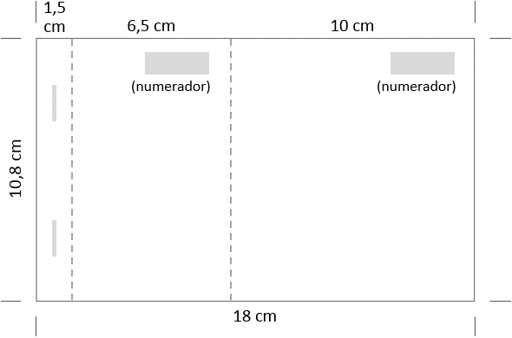
 | * Mides dels talonaris CIMI-014 i CIMI-015: |  | - € | TOTAL
 |  |  | - € | IVA 21%
 |  |  | - € | IMPORT OFERTA (IVA INCLÒS) *
 |  |  | * L'IMPORT DE L'OFERTA AMB IVA INCLÒS NO POT SUPERAR EL
 |  |  | PRESSUPOST DE LICITACIÓ INDICAT EN LA INVITACIÓ (Apartat 4.3):
 |  |  | 8,203.80 €

 |  | DECLARO:
 |  | Que em comprometo a l’entrega del subministrament de material objecte d’aquest contracte específic pel preu total de
 |  | - € | (IVA no inclòs) amb els preus detallats, i a complir la legislació aplicable en matèria laboral i de seguretat
 |  | social, respectant els convenis col·lectius i altres normes d’aplicació, les normes fiscals i la resta de l’ordenament jurídic
 |  | amb inclusió, en tot cas, de les directives, reglaments i altres disposicions de la Unió Europea.

 |  | Signatura electrònica del/de la representant de l’empresa:

